Sheet1
项目编号
文档编号
密 级 | 内部
主界面系统
版本号 | 变更者 | 变更类型 | 变更时间 | 文档状态 | 备注
V1.0 | 邓海丰 | 新增 | 2026-07-02 | 草案 | 创建文档

目的
 | 主界面系统设计，核心用于游戏各类功能集中展示、活动内容曝光、辅助功能收纳以及玩家主线养成进度可视化展示。

设计思路
 | 参考《浪漫餐厅》的主界面布局逻辑与设计理念，遵循「主次分明、分区独立、轻量化展示、成长可视化」的核心设计原则。

系统概述
 | 主界面为玩家进入游戏后的首个核心交互界面，是承载游戏所有核心、辅助、活动、资源展示的核心载体。整体采用单张2D永久固定唯美神殿静态背景，无场景切换、无加载跳转，全程固定展示，保证界面稳定性。
 | 界面整体分为四大固定区域，分别为顶部资源区域、中上活动区域、中下部核心功能区域、底部及侧边副功能区域，各区域各司其职、层级清晰、互不遮挡。
 | 界面核心特色为动态养成进度展示：神殿初始状态整体黯淡无光、星轨沉寂、氛围萧瑟，无任何动态特效。
 | 玩家依托塔罗收集、神殿修复的主线养成行为，可逐步激活神殿对应星轨区域，解锁专属动态特效，逐步唤醒神域生机，让主界面成为玩家养成进度的可视化展示窗口，实现玩法与界面深度联动。
界面逻辑
 | 主界面为独立界面，点击对应图标直接跳转。

系统规则
 | 功能列表
 |  | 功能问题顶部资源栏，玩家信息栏，中部游戏总进度展示，左侧副功能栏，右侧活动栏，底部主功能栏
 |  |  | 顶部资源栏
 |  |  |  | 玩家信息+体力资源+金币资料+钻石资源
 |  |  | 中部游戏总览
 |  |  |  | 上部显示星路，中下部显示为神殿，祭坛，塔罗卡牌
 |  |  | 左侧副功能栏
 |  |  |  | 小功能集合
 |  |  |  |  | 设置+邮件+兑换码+提醒
 |  |  |  | 个人信息设置+签到+每日占卜+邀请有理
 |  |  | 右侧活动
 |  |  |  | 商场+各类活动
 |  |  | 底部
 |  |  |  | 背包+任务显示+碎片收集

界面展示
 | 界面
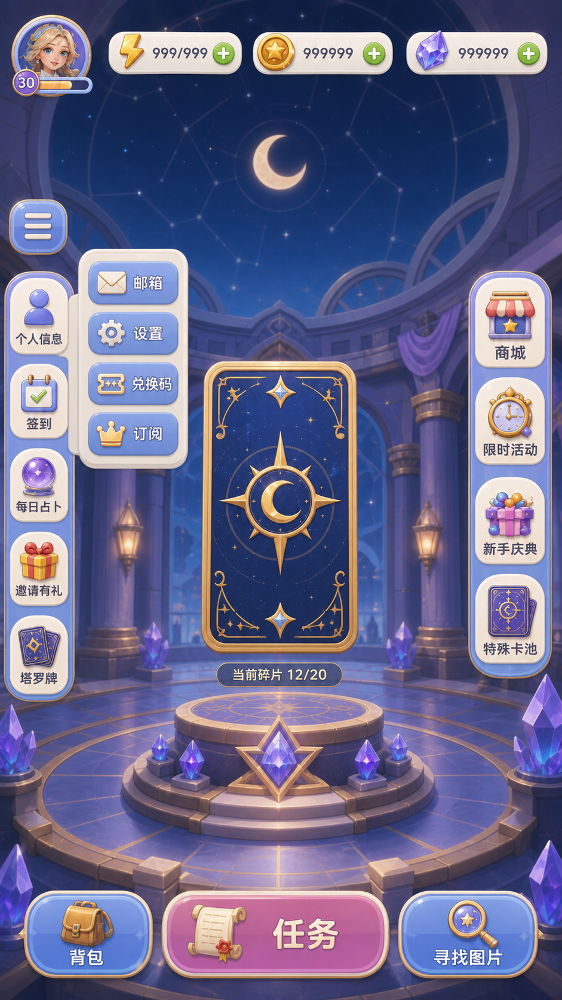
 |  |  |  |  | 进入游戏后直接显示主界面
 |  |  |  |  | 其他界面跳转回主界面的入口在其他界面自己定义

 |  |  |  |  | 界面布局如图

其他系统需求
 | 道具需求
 |  | 无

 | 功能开启需求
 |  | 无

 | 红点需求
 |  | 无

 | 邮件需求
 |  | 无

 | 跑马灯需求
 |  | 无

 | 服务器需求
 |  | 无

 | 运营需求
 |  | 无

美术需求
 | UI需求
 |  | 见上图

 | 原画需求
 |  | 背景神殿

 | 特效需求
 |  | 神殿特效

 | 动画需求

 | icon需求

